상품제안서
디코타 에코백팩 플러스 베이스 15.6인치 | 상품코드: S16068

 |  |  |  |  |  |  | 02-713-8555 | www.synergygift.co.kr
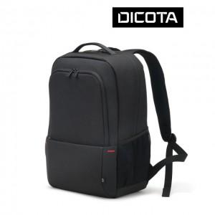

【상세/제작정보】

【인쇄/포장옵션】 | 실크 / 기본비닐

【공급단가】 | 수량 | 20~ | 50~ | 100~ | 300~ | 500~
*VAT별도 | 단가 | 56,450원 | 54,360원 | 52,270원 | 50,180원 | 48,920원

【상품 URL】 | https://www.synergygift.co.kr:443/src/goods_detail.php?gdno=9103

